Sheet1
 | DFM Report |  |  |  | Customer | VALEO
 |  |  |  |  | Board | B316574-00
 |  |  |  |  | File name | Draft-MFG.7Z
 | Author | : HUANG LF |  |  | Date | 2019-06-14
 |  |  |  |  | Manager
Item | Priority | DFM Finding / Violation | Current Image | CRD Locations / Area | Quality Impact | Reliability Impact | Confidence solution | New design | 1 | Figure
1 | Hot | 连接器与原件距离太近（非焊接面）1.75mm ,the distance from THT connector pad to SMD component is 1.75mm. | 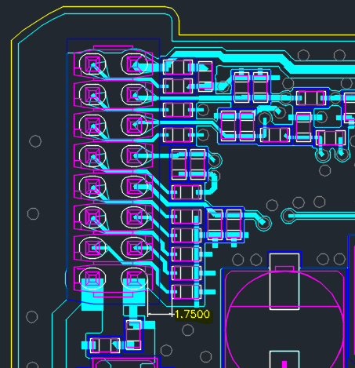 | 左上角连接器1 | 1.波峰焊制程，贴片物料可能融掉脱落（SMD components may resoldered(drop/misalignment) after through wave soldering process) 2.容易引起离子牵引(Easy to cause ion traction due to short distance) | 制程可靠性有风险 | 增加间距到3mm以上（非焊接面） | 待客户回复 | Feedback by Valeo HW-20190618: 1. 当前的Layout文件在Valeo Layout team中的dobule check OK, 所以不会按照供应商的建议3mm去update 2. 如右图的红色框所示，结构的限制区域限制了一些器件的摆放位置，器件可调整的空间很有限。 | 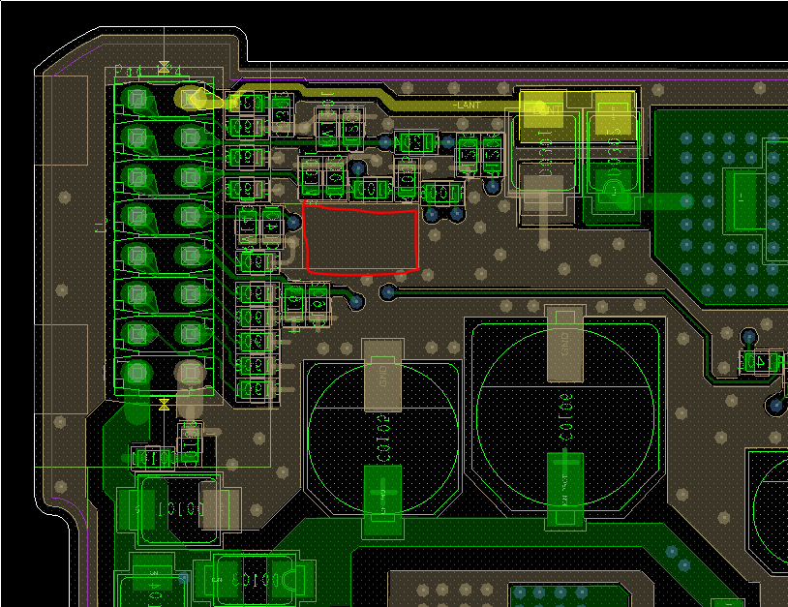
2 | HOT | 连接器与原件距离太近（非焊接面）1.14mm ,the distance from THT connector pad to SMD component is 1.14mm. | 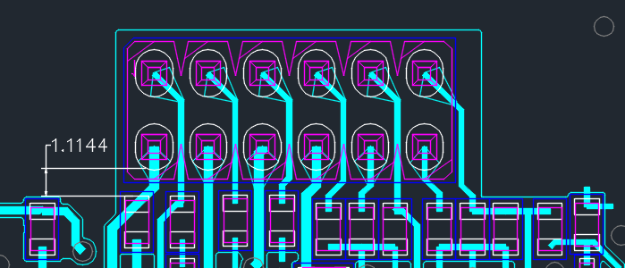 | 中间连接起2 | 1.波峰焊制程，贴片物料可能融掉脱落（SMD components may resoldered(drop/misalignment) after through wave soldering process) 2.容易引起离子牵引(Easy to cause ion traction due to short distance) | 制程可靠性有风险 | 增加间距到3mm以上（非焊接面） |  | Feedback by Valeo HW-20190618: 1. 当前的Layout文件在Valeo Layout team中的dobule check OK, 所以不会按照供应商的建议3mm去update 2. 如右图的红色框所示，结构的限制区域限制了一些器件的摆放位置，器件可调整的空间很有限。 | 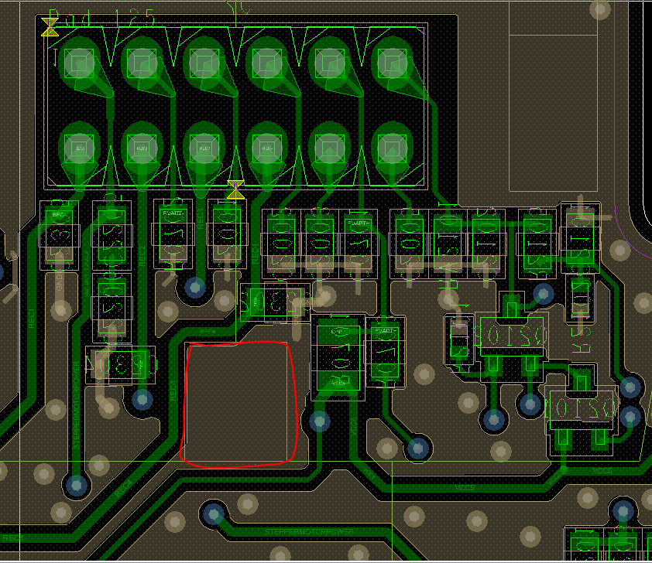
3 | HOT | Trace走线 | 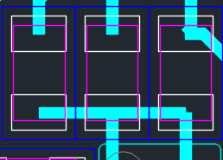 | 部分走线 | 布线标准不符合 |  | 调整优化走线，建议如图 | 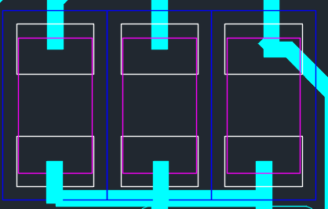 | Feedback by Valeo HW-20190618: 1. 这三个器件是0603封装的 2. 和Layout工程师确认过，0603封装的不需要按照供应商的建议update，不会有立碑的风险。

